상품제안서
베이트 여행용 접이식 수납 파우치 | 상품코드: F31327

 |  |  |  |  |  |  | 02-412-0044 | www.easy1.co.kr
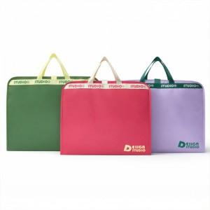 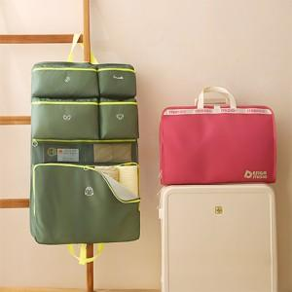

【상세/제작정보】 | <p>- 택배비 : OPP기본_ 5,500원 [30개입]</p><p>- 택배비 : 종이케이스 _ 5,500원 [24개입]​&nbsp;</p>

【인쇄/포장옵션】 | 실크, 풀칼라 / OPP(비닐)

【공급단가】 | 수량 | 50~ | 100~ | 300~ | 500~ | 1,000~
*VAT별도 | 단가 | 10,000원 | 9,840원 | 9,600원 | 9,360원 | 9,200원

【상품 URL】 | http://www.easy1.co.kr/src/goods_detail.php?gdno=31327

